T01
Prioritätendiagramm
 |  |  | é
Aufgaben | Diagramm |  | i

 |  | Prioritätendiagramm

 |  | Dieses kleine Tool hilft Ihnen, Ihre anstehenden Aufgaben zu erfassen
 |  | und in einem Diagramm darzustellen.


 |  | Das ausgegebene Diagramm basiert auf einer vom früheren US-Präsidenten
 |  | Dwight D. Eisenhower entwickelten Matrix, bei der Aufgaben entsprechend
 |  | ihrer Wichtigkeit und Dringlichkeit eingestuft werden.

 |  | Indem Sie diese Methode anwenden lernen Sie, Wichtiges von Eiligem
 |  | zu unterscheiden. Tragen Sie Ihre anstehenden Aufgaben in die Tabelle
 |  | auf dem nächsten Blatt ein und gewichten diese entsprechend Ihrer
 |  | Einschätzung.

 |  | Eine kurze Eingabehilfe sowie Erläuterungen zum Diagramm erhalten Sie
 |  | nach einem Klick auf das kleine Symbol i rechts oben.

 |  | Viel Spaß und Erfolg wünscht Ihnen Ihr
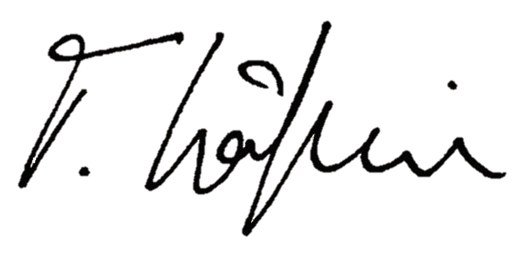

 |  | © Thomas Käflein - Coaching & Training
 |  | www.kaeflein-coaching.de

T03
Prioritätendiagramm
 |  |  |  |  |  | é
Aufgaben |  | Diagramm |  |  |  | i

Prioritätendiagramm von
 | 1 | 2 | 3 | 4 | 5 | 6 | 7 | 8 | 9 | 10 | 11 | 12

 |  |  | Prioritätendiagramm von

 | © Thomas Käflein - Coaching & Training |  |  | Erstellung per 01. Juli 2013 | www.kaeflein-coaching.de

